2025.10月期
初回教材申込書
BEYOND THE REEFの手編みバッグ

 | この度は、当講座へお申し込みいただきありがとうございます。
 | 初回レッスン日の4週間を目安に、こちらの申込書を下記のいずれかの方法で
 | ご提出くださいますようお願いいたします。

 | 【電話】06-6241-1075 |  |  | 【FAX】06-6241-1076
 | 【Mail】shinsaibashi@voguegakuen.com
 | 【郵送】〒542-0081 大阪府大阪市中央区南船場4-12-8 関西心斎橋ビル6F
 |  | ヴォーグ学園心斎橋校

 | 開講日当日、受付にて代金をお支払い頂き、教材をお受け取りください。
 | ＊授業日程・初回携行品は公式HPにてご確認ください。
 |  |  |  | お名前：
 | ＊ご希望の商品の記入欄に〇印をご記入ください。全て税込価格となっております。
 | *ご購入商品に希望カラーの選択がある場合は、希望のお色に〇をお願いいたします。
 |  | 品名 | 定価 | 希望カラー | ○印 | 備考欄
 | 1作品目 | バルカ | ¥18,480 | ﾅﾁｭﾗﾙ・ﾌﾞﾗｯｸ | 〇 | 教材
 |  | 【ｵﾌﾟｼｮﾝ】両面カシメ打ち具大 | ¥418 |  |  | 教材
 |  | 【ｵﾌﾟｼｮﾝ】斜め掛け用ロングストラップ | ¥6,820 |  |  | 教材
 | 2作品目 | ローズ | ¥24,750 | ﾅﾁｭﾗﾙ・ﾌﾞﾗｯｸ・青・赤 |  | 教材
 |  | 【ｵﾌﾟｼｮﾝ】片面ハトメ打ち具#28 | ¥825 |  |  | 教材
 |  | ヘンプポシェット | ¥9,680 | 【本体】ﾅﾁｭﾗﾙ・ﾌﾞﾗｯｸ |  | 教材
 |  |  |  | 【ﾁｪｰﾝ】ｺﾞｰﾙﾄﾞ・ｼﾙﾊﾞｰ
 |  |  |  | 【ﾘﾎﾞﾝ】ﾌﾞﾗｯｸ・ｸﾞﾚｰ
2作品目はローズ又はヘンプポシェットの
どちらかをお選びください。
 | ※価格は税込金額です。
 | ※教材費のお支払いは作品ごとに授業時にお支払いただきます。

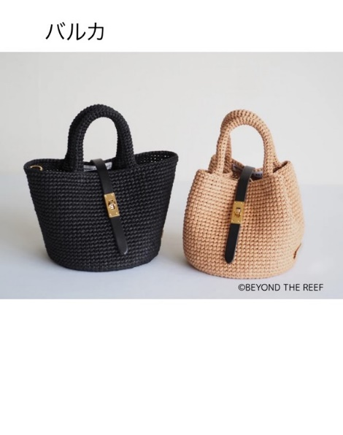
【1作品目】
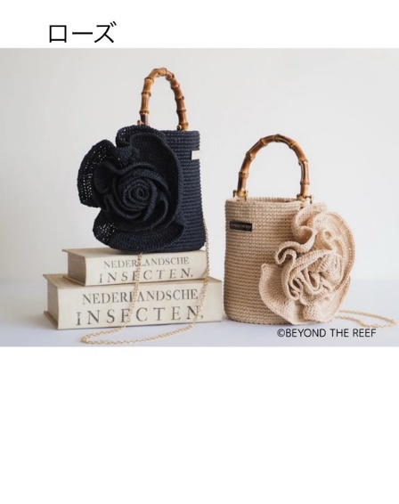
【２作品目】
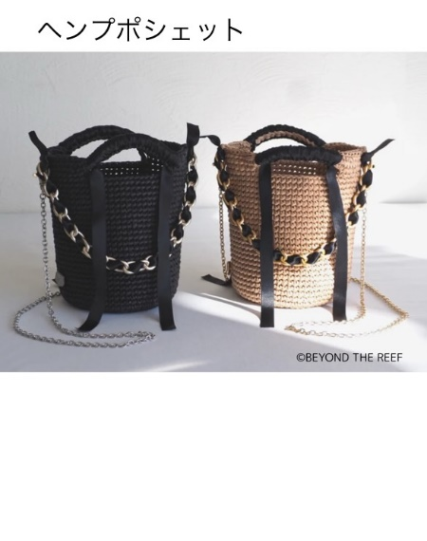
【２作品目】
ブラック
ナチュラル
ナチュラル
ブラック
ナチュラル
ブラック
青

赤

